証明書
別添１
 |  |  |  |  |  |  | 入力項目簡易チェック※基準を満たさないものは赤字で注意書きが出ます
山形市長 |  |  | 殿
 |  |  |  | （返礼品等の製造等を行う者） |  |  | 事業者名を記載ください

●●（返礼品等の名称） |  |  |  |  |  |  | 返礼品名を記載ください
については、山形市の区域内における工程により、当該返礼品等の価値の
●● |  | が生じていることを証明します。 |  |  |  |  | 自動計算されます
上記については、以下の算出方法（該当する算出方法に☑）により算出しています。

■ | 総務大臣が定める標準的な算出方法
 | ※標準的な算出方法における算出基礎は以下のとおり。
 |  | Ａ：当該地方団体による返礼品等の調達費用 |  |  |  | 円 | 調達費用（＝提供価格＝ふるさと納税における税込価格）を記載ください
 |  | Ｂ：当該返礼品等の製造・販売等のために当該地方団体の区域外で生じた費用
 |  |  |  |  |  | 円 | 区域外（＝山形市外）で生じた費用を記載ください

□ | その他の算出方法
 | ※その他の算出方法とする理由及びその算出方法の詳細は以下のとおり。
(理由)

(算出方法の詳細)

 | また、当該返礼品等の製造・加工地※１は |  |  |  | ●●（地方団体名又は国名） |  | 製造・加工地地方団体名又は国名を記載ください
 | であり、一般販売価格は |  |  |  | 円です※２。 |  | 一般販売価格を記載ください
 | なお、当該返礼品等を取り扱うに当たって、下記の事項に同意します。
 | ・ | 当該返礼品等については、地場産品基準（平成31年総務省告示第179号第５条）第８号イ～ハの返礼品等として提出先以外の都道府県又は市区町村が取り扱う場合を除き、本証明書の提出先以外の都道府県又は市区町村の第３号の返礼品等として取り扱わないこと。

 | ・ | 当該返礼品等の付加価値の算出方法等について、地方団体の求めに応じ、必要な説明や資料提供等を行うこと。

 |  | 記載要領
 |  | ※１ 返礼品等の製造・加工が行われた場所について、国内の場合は都道府県名及び市区町村名（例：○○県○○市）、国外の場合は国名を記載すること。

 |  | ※２ 当該返礼品等を一般消費者に対して販売する際の通常の価格を記載すること。なお、当該返礼品等が非売品である場合には、当該返礼品等の類似製品に係る通常の価格を記載すること。

記載例
別添１
山形市長 |  |  | 殿
 |  |  |  |  | 株式会社 ブランド戦略商事 |  |  |  | ← 事業者名を記載ください

山形牛ハンバーグステーキ８個 |  |  |  |  |  |  |  |  | ← 返礼品名を記載ください
については、山形市の区域内における工程により、当該返礼品等の価値の
65.0% |  | が生じていることを証明します。 |  |  |  |  |  |  | ← 自動計算されます
上記については、以下の算出方法（該当する算出方法に☑）により算出しています。

■ | 総務大臣が定める標準的な算出方法 |  |  |  |  |  |  |  | ← 標準的な算出方法かその他の算出方法を選択してください
 | ※標準的な算出方法における算出基礎は以下のとおり。
 |  | Ａ：当該地方団体による返礼品等の調達費用 |  |  |  |  | 10,000 | 円 | ← 調達費用を記載ください
 |  | Ｂ：当該返礼品等の製造・販売等のために当該地方団体の区域外で生じた費用
 |  |  |  |  |  |  | 3,500 | 円 | ← 区域外で生じた費用を記載ください

□ | その他の算出方法 |  |  |  |  |  |  |  | ← その他の算出方法は、総務省を納得させられるそれなりの
 | ※その他の算出方法とする理由及びその算出方法の詳細は以下のとおり。 |  |  |  |  |  |  |  | 理由がないと通らないと考えて下さい。なるべく標準的な
(理由) |  |  |  |  |  |  |  |  | 算出方法で証明してください。

(算出方法の詳細) |  |  |  |  |  |  |  |  | その他の算出方法の場合、詳細のほかに、価値の割合も記載してください。

 | また、当該返礼品等の製造・加工地※１は |  |  |  |  | 山形県山形市 |  |  | ← 製造・加工地地方団体名又は国名を記載ください
 | であり、一般販売価格は |  |  | 10,000 |  | 円です※２。 |  |  | ← 一般販売価格を記載ください
 | なお、当該返礼品等を取り扱うに当たって、下記の事項に同意します。
 | ・ | 当該返礼品等については、地場産品基準（平成31年総務省告示第179号第５条）第８号イ～ハの返礼品等として提出先以外の都道府県又は市区町村が取り扱う場合を除き、本証明書の提出先以外の都道府県又は市区町村の第３号の返礼品等として取り扱わないこと。

 | ・ | 当該返礼品等の付加価値の算出方法等について、地方団体の求めに応じ、必要な説明や資料提供等を行うこと。

 |  | 記載要領
 |  | ※１ 返礼品等の製造・加工が行われた場所について、国内の場合は都道府県名及び市区町村名（例：○○県○○市）、国外の場合は国名を記載すること。

 |  | ※２ 当該返礼品等を一般消費者に対して販売する際の通常の価格を記載すること。なお、当該返礼品等が非売品である場合には、当該返礼品等の類似製品に係る通常の価格を記載すること。

※考え方
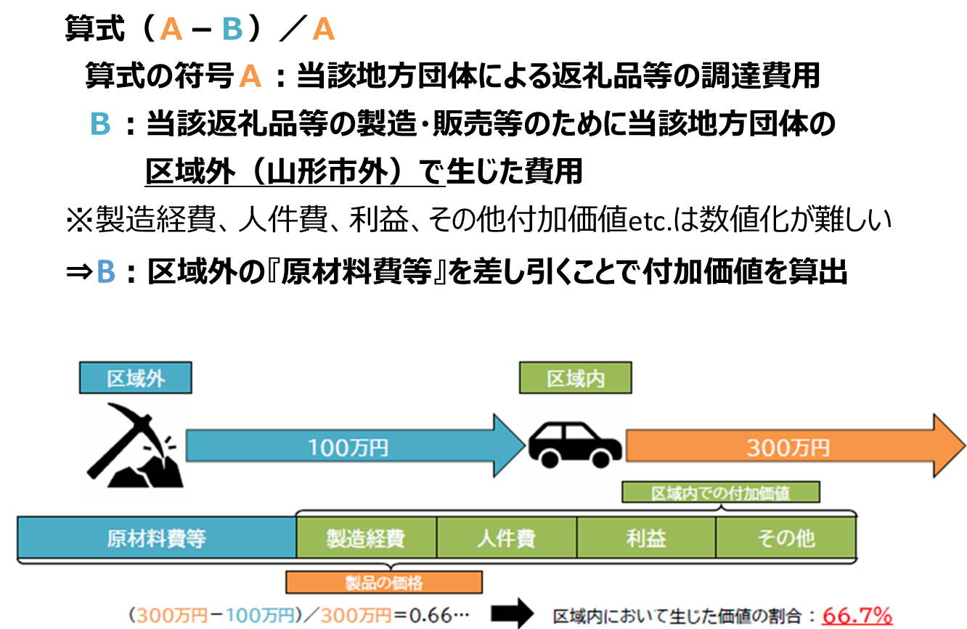
※総務省における考え方

